Portapepeles
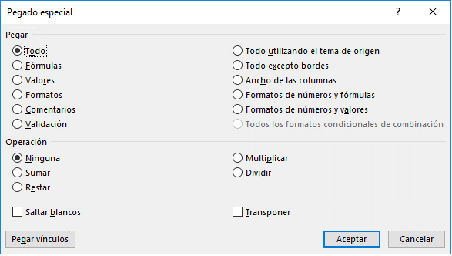
Portapapeles y opciones de pegado en Excel

Cuando copiamos o cortamos algún elemento de texto o imagen, ese contenido permanece almacenado en memoria RAM de nuestro ordenador. A ese lugar asignado provisionalmente se le llama portapapeles.
La utilidad del portapapeles es mantener almacenado un determinado contenido que copiamos o cortamos desde Excel u otro lugar, hasta que sea utilizado. Posteriormente podremos traspasar el contenido a partir de la celda que tengamos seleccionada.
Atajos de teclado:
CTRL + c Copiar
CTRL + x Cortar
CTRL + v Pegar
OTRAS OPCIONES
Si utilizamos el atajo de teclado CTRL + v, Excel pega todo (contenido, fórmulas que hubiere, formatos, etc.). Sin embargo, podemos personalizar este comportamiento si utilizamos el comando que hay en la ficha Inicio / grupo portapapeles / desplegable pegar / Pegado especial...
PORTAPAPELES
 | Ejemplo

 | Contenido original: |  | 7500.00 | 50
 |  |  |  | 100
 |  |  |  | 150
 | Pegar todo (por defecto): |  |  | 200
 | Pegar solo fórmulas: |  |  | 250
 | Pegar solo valores: |  |  | 300
 | Pegar solo formatos: |  |  | 350

 | Perú | Transponer
 | Colombia
 | Chile
 | México
 | Urugay
 | Bolivia

El Tío Tech
 | Curso Básico de Excel
 | Capítulo 11: Portapapeles y opciones de pegado

 | Mira el capítulo en: | https://eltiotech.com/capitulo-11-portapapeles-y-opciones-de-pegado-excel/
 | Suscríbete a El Tío Tech en YouTube: | https://www.youtube.com/eltiotech
 | Visita la web para ver más tutoriales: | https://eltiotech.com/

 | © Todos el contenido de este curso está sujeto a derechos de propiedad por las leyes de Derechos de Autor y demás Leyes relativas Internacionales por Miguel Vela - "El Tío Tech".

Ver todo el curso

